Hoja1
INSTITUTO TECNOLOGICO DEL ESTADO DE CANCUN
INGIENERIA EN SISTEMAS COMPUTACIONALES
PROBABILIDAD Y ESTADISTICA
JONATHAN CRUZ RODRIGUEZ
EJERCICIO CORRESPONDIENTE A LA UNIDAD 4
EQUIPO 1
INTEGRANTES:
MENDEZ COUOH ALEJANDRA PRISCILA
ALVARADO MORALES LUIS BRAYAN
FAJARDO BRAVO LAZARO JESUS
CALCULADORA DE DISTRIBUCIONES DE PROBABILIDADES
-DISTRIBUCION BINOMIAL
-DISTRIBUCION HIPERGEOMETRICA
-DISTRIBUCION DE POISSON
-DISTRIBUCION NORMAL
-DISTRIBUCION T-STUDENT
-DISTRIBUCION CHI CUADRADA
-DISTRIBUCION F.....

DISTRIBUCION BINOMIAL:
Donde:
n: Numero de ensayos/experimentos
x:Numero de exitos
p: Probabilidad de exito
q: probabilidad de fracaso (1-p)
Es importante resaltar que la expresion matricial sino que es el resultado de una combinatoria sin repeticion. Este se obtiene con la siguiente formula:

EJEMPLO DE USO
Una moneda cuenta con 2 caras; gatoy perr. Si se lanza la moneda 4 veces, calcular la probabilidad de obtener:
a) 0 perros
b) 1 perros
c) 2 perros
d) 3 perros
e) 4 perros
f) 2 o mas perros
g) 3 o menos perros
Probabilidad de obtener x en n ensayos
=DISTR.BINOM.N(x;n;p;falso)
Priobabilidades de cada valor
=DISTR.BINOM.N(x;n;p,falso)
x: sea 0,1,2,3,4

Numero de ensayos (n) |  |  |  |  | 4
Probabilidad de exito (p) |  |  |  |  | 0.5
Numero de exitos en n ensayos (x) |  |  |  |  | 0

Probabilidad de obtener x exitos en n ensayos |  |  |  |  | 0.0625

DISTRIBUCION DE PROBABILIDAD DE X (TABLA)
x | 0 | 1 | 2 | 3 | 4
f(x) | 0.0625 | 0.25 | 0.375 | 0.25 | 0.0625

dist. hipergeometrica
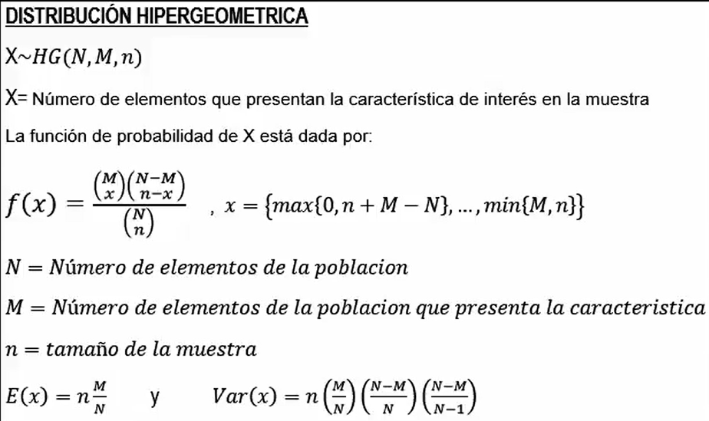
Distribución hipergeometrica

Proceso de control de calidad
Suponga que en un proceso de control de calidad se inspeccionan un lote de 10 articulos , de los cuales 4 salen defectuosos. Si se seleciona 5 articulos al azar. A) Calcule la probabilidad de elegir 2 articulos defectuosos. b) Calcule la probabilidad de elegir 3 articulos defectuosos. c) Calcule la probabilidad de elegir 4 articulos defectuosos. =DISTR.HIPERGEOM.N(muestra de exito,muestra,numero de exitos, numero de poblacion,false)

Número total de la poblacion | N | 10
Número de exitos | M | 4
Tamaño de la muestra | n | 5

 | x | f(x) | Acumulado
 | 0 | 0.02380952381 | 0.02380952381
 | 1 | 0.2380952381 | 0.2380952381
 | 2 | 0.47619047619 | 0.47619047619
 | 3 | 0.2380952381 | 0.2380952381
 | 4 | 0.02380952381 | 0.02380952381

Distribucion de poisson
Distribucion de poisson

P(x)= probabilidad de que ocurran x cantidad de éxitos
M= media o promedio de éxitos
e= 2.71828
POISSON.DIST(x, media, acumulado)
Enfermos respiratorios graves
En una universidad se estan estudiando la cantidad de personas que llegan con problemas respiratorios graves. Se sabe que en una semana llega una media de 7 pacientes .
Calcular:
a)¿cual es la probabilidad de que lleguen 3 pacientes con problemas respiratorios graves en una semana?
b)¿cual es la probabilidad de que lleguen 4 pacientes con problemas respiratorios graves en una semana?

a)
P(x)= | 3 | Probablidad= | 0.052129252364
M= | 7
e= | 2.71828 | x | f(x)
 |  | 0 | 0.00091188196555
 |  | 1 | 0.0063831737589
 |  | 2 | 0.022341108156
 |  | 3 | 0.052129252364
 |  | 4 | 0.091226191637

Distribucion normal
DIStribucion normal
La resistencia es la compresion de una serie de muestra de cemento puede moldearse con una distribucion normal con media de 6000 kilogramos por centimetro cuadrado, y una desviacion estandar de 100 kilogramos por centimetro cuadrado.
a) ¿Cual es la probabilidad de que la resistencia de una muestra sea menor que 6250 kg/cm^2?
b) ¿Cual es la probabilidad de que la resistencia se encuentre entre 5800 y 5900 kg/cm^2?
c) ¿Cual es el valor de la resistencia que excede el 95% de las muestras?
 |  |  |  | media= | 6000
 |  |  |  | desv. Estandar= | 100

X= Dada una variable aleatoria
M= media o valor central
o= Desvaicion estandar
=DISTR.NORM.N(x, media, desv_estándar, acumulado)

a)P(x<6250) | b)P(5800<x<5900) |  | c)P(X<x)=0.95
0.99379033467 | 0.15865525393 | 0.022750131948 | 6164.4853627
 | 0.13590512198

Distribución T-student.
Distribución T-student.
un fabricante de focos afirma que su producto durará un promedio de 500 horas de trabajo. para conservar este promedio esta persona verifica 25 focos cada mes . el valor y calculado caE ENTRE -T 0.05 Y T 0.05, EL SE ENCUENTRA SATISFECHO CON ESTA AFIRMACION .
¿QUE CONCLUSION DEBERA SACAR DE UNA MUESTRA DE 25 FOCOS CUYA DURACION FUE?
Si colas = 1, DISTR.T se calcula como DISTR.T = P( X>x ), donde X es una variable aleatoria que sigue la distribución t. Si colas = 2, DISTR.T se calcula como DISTR.T = P(|X| > x) = P(X > x o X < -x).

520 | 521 | 511 | 513 | 510 | u=500h
513 | 522 | 500 | 521 | 495 | n=25
496 | 488 | 500 | 502 | 512 | Nc=90%
510 | 510 | 475 | 505 | 521 | X=505.36
506 | 503 | 487 | 493 | 500 | s=12.07

v=n-1=24
t=2.2 |  | a=1-Nc=10%

Distribución Chi cuadrada.
Distribución Chi cuadrada.
Suponemos que los compradores en los shoppings pertenecen a las clases altas de la sociedad. Para eso tomamos una muestra de 50 casos, de manera aleatoria, a quienes indagamos sobre su pertenencia social (para ello debemos tener un instrumento que nos permita inferir a qué clase social pertenecen). Los resultados nos arrojan lo siguiente:
Si r > 1 y c > 1, entonces df = (r - 1)(c - 1). Si r = 1 y c > 1, entonces df = c - 1 o si r > 1 y c = 1, entonces df = r - 1. r = c= 1 no está permitido y se devuelve #N/A.

CLASE | BAJA | MEDIA-BAJA | MEDIA | MEDIA-ALTA | ALTA
fo | 8 | 9 | 10 | 11 | 12

CLASE | BAJA | MEDIA-BAJA | MEDIA | MEDIA-ALTA | ALTA
fo | 8 | 9 | 10 | 11 | 12
fe | 10 | 10 | 10 | 10 | 10
fe– fo | -2 | -1 | 0 | 1 | 2
(fe– fo)^ 2 | 4 | 1 | 0 | 1 | 4

$$X^{2}=\frac{∑(f_{e−}f_{o})2}{f_{e}}$$

Estamos trabajando con 4 grados de libertad (k = 5–1), y el ά = 0.05; observamos en la tabla D el valor que corresponde a df = 4 y ά = 0.05 y el mismo es 9,488. Dado que 1 (el número obtenido) es inferior (<) al que figura en la tabla, aceptamos la hipótesis nula

Número obtenido de χ 2 |  | < | Número de la tabla |  | Acepto Ho. Rechazo H
1 |  | < | 9,488 |  | Acepto Ho. Rechazo H

Tenemos que decir, en consecuencia, que los compradores en shoppings no pertenecen a una clase social específica, y que las variaciones que encontramos (8, 9, 10, 11, 12) se deben exclusivamente al azar.

Distribucion f
distribucion f
Considere dos muestras de poblaciones que tienen la misma varianza poblacional. Si la muestra 1 tiene tamaño n1 = 5 y la muestra 2 tiene tamaño n2 = 10, determine la probabilidad teórica que el cociente de sus varianzas respectivas sea menor o igual a 2.
DISTR.F.INV(probabilidad, grado-libertad1, grado-libertad2)

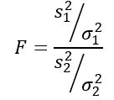

Como se desea saber la probabilidad teórica de que este cociente de varianzas muestrales sea menor o igual a 2, necesitamos conocer el área bajo la distribución F entre 0 y 2, el cual puede obtenerse por tablas o software. Para esto ha de tenerse en cuenta que la distribución F requerida tiene d1 = n1 – 1 = 5 – 1 = 4 y d2 = n2 – 1 = 10 – 1 = 9, es decir la distribución F con grados de libertad (4, 9).

d1 = n1 – 1 = 5 – 1 = 4 y d2 = n2 – 1 = 10 – 1 = 9

